상품제안서
쥬시 유선 이어폰 3.5mm | 상품코드: S43240

 |  |  |  |  |  |  | 02-713-8555 | www.synergygift.co.kr
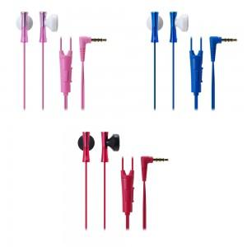

【상세/제작정보】 | <p><span style="font-size: 14pt;">※ 인쇄불가 / 포장 30개 이상부터 가능합니다.</span></p>

【인쇄/포장옵션】 | 자수 / 포장지포장

【공급단가】 | 수량 | 30~ | 100~ | 300~ | 1,000~ | 3,000~
*VAT별도 | 단가 | 12,870원 | 12,170원 | 11,580원 | 11,280원 | 11,080원

【상품 URL】 | https://www.synergygift.co.kr:443/src/goods_detail.php?gdno=43240

